комм
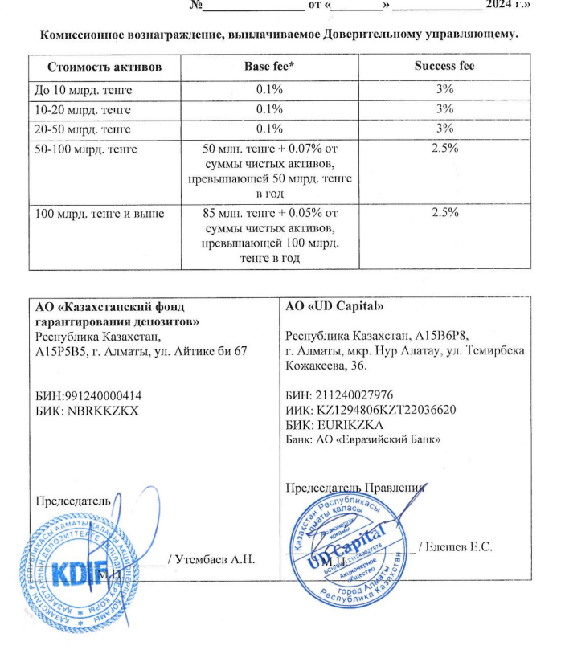
Средняя грязная | Сумма комиссий кроме ДУ | Месячная доля комиссии ДУ | Оплаченная комиссия ДУ за октябрь | Фактическая комиссия за октябрь | Корректировка комиссии ДУ за октябрь | Комиссия ДУ за ноябрь | К оплате
28,306,960,466.59 | 947,310.19 | 2,358,913.37 | 2,328,494.0300 | 2,328,488.66 | -5.37 | 2,358,637.85 | 2,358,632.48

